Fig 12 - Quality
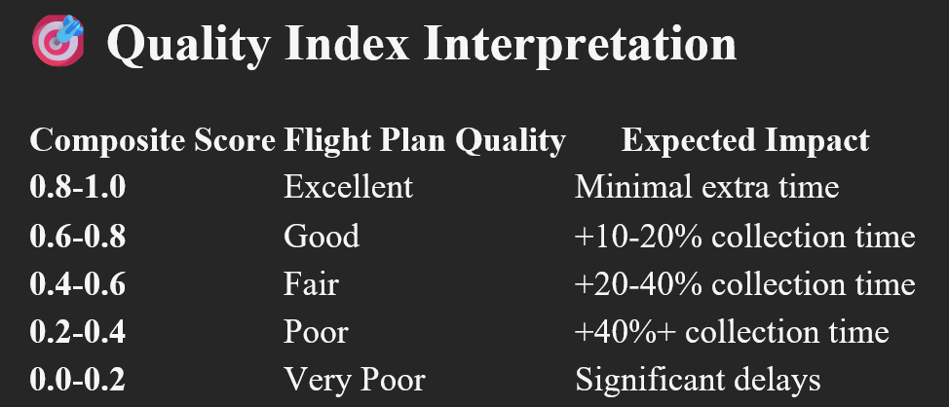
Stations | Voronoi | Constrained K-Means | DBSCAN | Graph-Based | Greedy Circle Packing | ILP
5 | 0.9 | 1.0 | 0.9 | 0.9 | 0.9 | 0.9
10 | 0.8 | 1.0 | 0.8 | 0.9 | 0.8 | 0.8
15 | 0.8 | 1.0 | 0.8 | 0.8 | 0.8 | 0.8
20 | 0.8 | 0.9 | 0.8 | 0.8 | 0.8 | 0.8
25 | 0.7 | 0.9 | 0.7 | 0.8 | 0.7 | 0.7
45 | 0.7 | 0.9 | 0.7 | 0.8 | 0.7 | 0.7
60 | 0.7 | 0.9 | 0.6 | 0.8 | 0.6 | 0.6
100 | 0.6 | 0.9 | 0.6 | 0.8 | 0.6 | 0.6
Grand Total | 0.8 | 0.9 | 0.8 | 0.8 | 0.7 | 0.7

Fig 11 - Flight Time
Stations | Voronoi | Constrained K-Means | DBSCAN | Graph-Based | Greedy Circle Packing | ILP | No Clustering
5 | 5.6 | 5.7 | 5.6 | 5.6 | 5.5 | 5.6 | 6.1
10 | 8.5 | 8.7 | 8.5 | 8.5 | 8.5 | 8.5 | 9.3
15 | 9.5 | 10.1 | 9.5 | 9.7 | 9.5 | 9.5 | 11.1
20 | 11.1 | 11.7 | 11.1 | 11.3 | 11.1 | 11.1 | 12.8
25 | 11.4 | 11.9 | 11.4 | 11.8 | 11.4 | 11.5 | 13.3
45 | 13.5 | 14.6 | 13.4 | 14.3 | 13.6 | 13.4 | 17.5
60 | 14.3 | 15.9 | 14.3 | 15.8 | 14.4 | 14.3 | 19.9
100 | 16.0 | 18.9 | 15.9 | 18.7 | 16.0 | 16.0 | 26.0
Grand Total | 11.2 | 12.2 | 11.2 | 12.0 | 11.2 | 11.2 | 14.5

Fig 10 - Distance
Stations | Voronoi | Constrained K-Means | DBSCAN | Graph-Based | Greedy Circle Packing | ILP | No Clustering
5 | 3,016 | 3,062 | 3,016 | 3,017 | 2,959 | 3,016 | 3,160
10 | 4,584 | 4,697 | 4,578 | 4,598 | 4,559 | 4,580 | 4,747
15 | 5,109 | 5,431 | 5,103 | 5,188 | 5,076 | 5,109 | 5,567
20 | 5,907 | 6,296 | 5,894 | 6,067 | 5,911 | 5,899 | 6,398
25 | 6,033 | 6,400 | 6,043 | 6,324 | 6,026 | 6,086 | 6,511
45 | 7,028 | 7,850 | 6,964 | 7,604 | 7,033 | 6,942 | 8,255
60 | 7,328 | 8,544 | 7,255 | 8,355 | 7,318 | 7,267 | 9,138
100 | 7,793 | 10,175 | 7,687 | 9,807 | 7,782 | 7,718 | 11,354
Grand Total | 5,850 | 6,557 | 5,817 | 6,370 | 5,833 | 5,827 | 6,891

Fig 9 - AP Count
Stations | Voronoi | Constrained K-Means | DBSCAN | Graph-Based | Greedy Circle Packing | ILP
5 | 5 | 5 | 5 | 5 | 4 | 5
10 | 8 | 10 | 8 | 9 | 8 | 8
15 | 12 | 14 | 12 | 12 | 11 | 12
20 | 14 | 18 | 14 | 16 | 14 | 14
25 | 16 | 22 | 16 | 20 | 16 | 16
45 | 23 | 36 | 22 | 34 | 23 | 22
60 | 26 | 48 | 25 | 44 | 25 | 25
100 | 31 | 76 | 30 | 69 | 30 | 28
Grand Total | 17 | 29 | 17 | 26 | 17 | 16

ExtraHoverTime
Stations | ILP | Voronoi | Constrained KMeans | DBSCAN | Geometric Set Cover | Graph Based | Greedy Circle Packing
5 | 0.5 | 0.5 | 0.1 | 0.5 | 0.5 | 0.5 | 1.4
10 | 2.2 | 2.2 | 0.2 | 2.2 | 2.2 | 1.7 | 2.9
15 | 4.8 | 4.8 | 0.4 | 4.9 | 4.8 | 3.6 | 5.9
20 | 8.0 | 8.0 | 1.0 | 8.2 | 8.0 | 5.1 | 9.1
25 | 11.9 | 11.9 | 1.1 | 12.7 | 11.9 | 7.1 | 12.9
45 | 31.7 | 30.8 | 4.2 | 32.8 | 30.8 | 14.3 | 32.1
60 | 48.6 | 46.7 | 5.1 | 52.5 | 46.7 | 18.9 | 49.1
100 | 101.0 | 93.9 | 6.4 | 101.3 | 93.9 | 32.9 | 96.3
Grand Total | 26.07971091 | 24.831332417 | 2.3129532735 | 26.87308812 | 24.831332417 | 10.504684499 | 26.206174106

Algorithm Time

Stations | ILP | Voronoi | Constrained KMeans | DBScan | Geometric Set Cover | Graph Based | Greedy Circle Packing
5 | 77930.35 | 3458.7 | 4741.88 | 4731.49 | 628.48 | 204.02 | 588.27
10 | 72455.81 | 4004.1 | 7564.22 | 4010.36 | 1419.86 | 2273.63 | 1776.4
15 | 107056.55 | 8105.26 | 15520.95 | 13447.28 | 2587.47 | 1208.28 | 2197.19
20 | 137795 | 8586.16 | 42662.02 | 3699.06 | 6525.32 | 1344.3 | 6485.94
25 | 185201.89 | 10445.27 | 67759.55 | 3800.47 | 9224.79 | 2279.9 | 18708.41
45 | 348645.85 | 40496.99 | 374235.03 | 6874.56 | 32254.93 | 6427.9 | 29548.72
60 | 446479.15 | 55615.55 | 891816.22 | 10318.45 | 44671.25 | 13838.89 | 48301.36
100 | 1271347.51 | 120353.6 | 3537147.17 | 31907.99 | 112006.29 | 31443.13 | 118772.46
Grand Total | 330864.01375 | 31383.20375 | 617680.88 | 9848.7075 | 26164.79875 | 7377.50625 | 28297.34375

